Flowการทำงาน
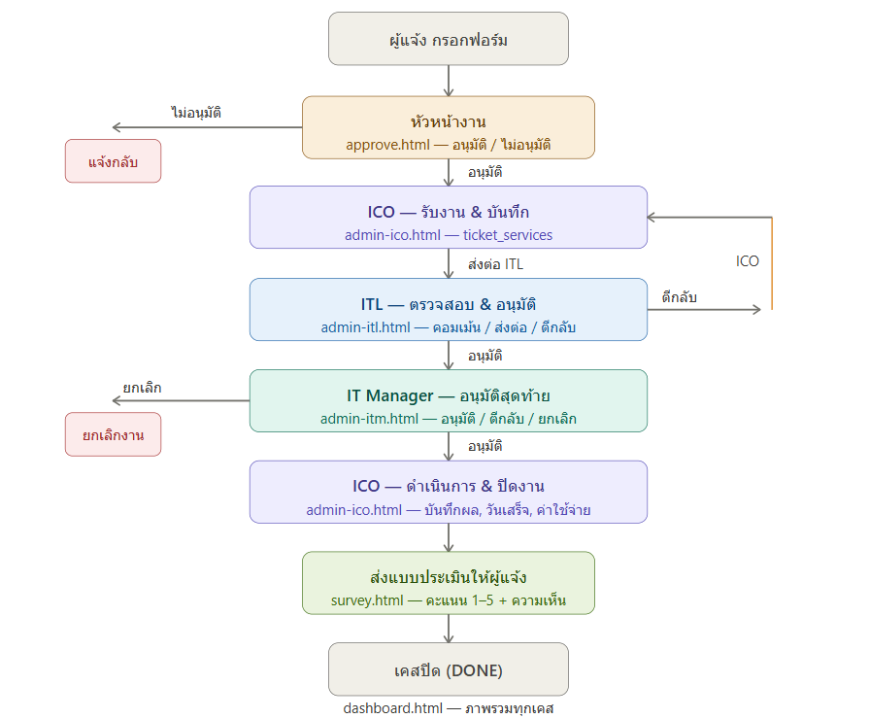
ฝั่งผู้แจ้ง
กรอกฟอร์มขอใช้บริการ ICTเพื่อแจ้งปัญหาการใช้งานต่างๆ
พร้อมมีแนบรูปภาพประกอบก็ได้ หรือจะเป็นเอกสารแนบอื่นๆ 2อย่างนี้ควรแนบได้ มากกว่า 1
มีอีเมลตอบกลับว่าได้ส่งเคสแจ้งซ่อมเข้ามาที่ICTแล้ว
มีอีเมลแจ้งสถานะ เมื่อหัวหน้างานอนุมัติ หรือ ไม่อนุมัติ
*เมื่อ ICT ปิดเคสซ่อม ผู้แจ้งจะได้รับเมล เพื่อประเมินความพึงพอใจ ในการใช้บริการ

ฝั่งหัวหน้างาน/ผจก ผู้แจ้ง
มีเมลเข้าแสดง ข้อมูลผู้แจ้ง ได้กรอก ครบถ้วน เพื่อให้ หัวหน้างาน รู้ประกอบการตัดสินใจ
กรณี อนุมัติ ลงชื่อ หรือเซ็นชื่อ เพื่อกดปุ่มอนุมัติ บังคับอย่างใดอย่าง 1
กรณีไม่อนุมัติ ลงชื่อหรือเซ็นชื่อ เหตุผล อันนี้บังคับ

ฝั่ง ICT แยกเป็น 3 ขั้นตอนการอนุมัติ
1.ICO เจ้าหน้าที่เทคนิค แสดงข้อมูลงานทั้งหมด ที่ผู้แจ้งๆมา พร้อม พร้อมแสดง สถานะอนุมัติ จากทุกฝ่าย บันทึกข้อมูลลง ticket_services
สามารถ บันทึกข้อมูล ของ ICT ได้ปกติ พร้อมกับ อัพโหลด ไฟล์แนบ ประกอบการซ่อมได้ เช่นใบเสนอราคาหรือ อื่นๆ ต้องได้มากกว่า 1 ไฟล์
ถ้าข้อมูลครบถ้วนแล้ว กดส่งงานต่อ ให้ ITL
2.ITL แสดง รายละเอียดงานที่ICO กรอกพร้อมมีไฟล์แนบให้เปิดดู และ รายละเอียดคำขอของงานนั้นๆ
สามารถ คอมเม้นงาน ได้ และ เลือกอนุมัติ หรือไม่อนุมัติ หรือแก้ไข ได้
กรณี อนุมัติ ส่งต่อไปให้ IT MGR โดยใช้ ลักษณะ เหมือนกับ ITL เลย
กกรณีไม่อนุมัติ แจ้งงานกลับมาที่ ICO
แก้ไข แจ้งงานกลับที่ ICO
ถ้ามีการคอมเม้นอะไร ก็แนบตามไปด้วย เพื่อให้ ICO และ IT MGR เห็นด้วย
ในส่วนการคอมเม้น IT ทุกฝ่ายจะเห็นทั้งหมดเลย

เพิ่มเติม อยากให้ทำ PDF ได้ ด้วย เรามี Template PDF ให้แค่เอาคำไปใส่ จะยากมั่ย
อาจจะต้องขึ้น Sheet เก็บคะแนนประเมินด้วยใช่มั่ย

